表1

 | 05月23日（星期六）主要指标 |  |  |  |  |  | 警告！千万不要忘记贴微信共享文件里面的那句话！！！
 | 全公司GMV 274.2万（含定制类62.2万）；销售利润 35.4万； |  |  |  | 单位：万元 |  |  | 订购金额 | 转换率 | 毛利率 | 预估利润 | 订购占比 | 预估毛利率 （仪表盘） | 年度转换率 | 预估利润
 | 东方购物 |  | 当日 | 月累计 | 年累计 |  | 购物公司 | 1718 |  |  | #VALUE! |  | 24.31% | 82% | 303
 | 电视端及APP | 订购额 | 1718 | 49762 | 415131 | 1718 | - 金条 |  | 85.0% | 112.0% | 00 | 0%
 | 转换率 毛利率 | 达成率 | 51% | 64% | 85% |  | - 其他 | 1718 | 82.0% | - | #VALUE!
 |  | 目标偏差 | -1659 | -27909 | -72951
D | 70.4% 32.7% | 销售额 | 1201 | 36924 | 305841 |  | 月初 |  | 84.0% |  | 00
M | 80.7% 30.9% | 达成率 | 44% | 59% | 78% |  |  |  |  |  | 00
 |  | 目标偏差 | -1500 | -25212 | -84624 |  | 购物公司 一般商品毛利率
 |  | 销售利润 | 350 | 9413 | 73779 |  | 参考节点 | 时间 | 实际毛利率 | 数据来源
 |  | 达成率 | 59% | 69% | 82% |  |  | 年度累计 | 31.0% | 【月初改】实际毛利率跟踪年累计 + 【导__业绩达成情况】当月累计
 |  | 目标偏差 | -241 | -4177 | -15915

 | 定制类 |  | 当日 | 月累计 | 年累计
 |  | 订购额 | 622 | 20035 | 150012 | 电视端

 | 私域第三方 |  | 当日 | 月累计 | 年累计
 |  | 订购额 | 35 | 933 | 6431

 | 自营供应链 |  | 当日 | 月累计 | 年累计
 |  | 销售额 | 28 | 1175 | 8110
 |  | 达成率 | 24% | 44% | 84%
 |  | 目标差异 | -88 | -1496 | -1491

 | 白玉兰直播间 |  | 当日 | 月累计 | 年累计
 |  | GMV | 366 | 18381 | 120147
 |  | 达成率 | 21% | 45% | 65%
 |  | 目标偏差 | -1416 | -22611 | -63845

 | 1. 总GMV = 购物零售(含定制类)+旅行社+全球购+私域第三方+移动端；金条还原已计入；利润不含移动端；
 | 2. 白玉兰直播间GMV = 账号 + 私厨店铺 ，私厨店铺在月报中体现；
 | 3. 本表中自营供应链统计范围，目前仅包括自有品牌（私厨故事）、自营保健（好当家、神象）； 1-4月等同于达成、5-12月目标暂按业务版本；
内部数据，请勿外传！
 | 4. 2026年5月，东方购物日均订购目标 337.7万、白玉兰直播间日均GMV目标178.2万。

 | 每月2号，上面备注的第 2 条千万要记得改！！！

表2
05月23日（星期六） 业绩复盘
销售利润 | 月度 日均标 | 当日 利润 | 当日 进度 | 期间 利润 | 期间 偏差 | 责任人 |  |  |  | 小结文字：
东方购物 | 591 | 354 | 60% | 9525 | -4065 |  | 见天天见计算口径，跟天天见保持一致 |  |  | - 存量业务：日总订购 175.3万，总利润 35.4万，当日利润达成率 60%；
电视商品 （含自营业务） | 531 | 330 | 62% | 8574 | -3649 | 张凌云 (温佳敏)
电商商品 | 61 | 20 | 32% | 839 | -574 | 张凌云
仅电视端及APP | 502 | 292 | 58% | 7725 | -3771 | 曹俊 (温佳敏) |  | 手动改月度目标
数据库营销 | 61 | 56 | 92% | 1374 | -36 | 赵鹤/王涛 |  |  |  | 警告！千万不要忘记贴微信共享文件里面的那句话！！！
私域 | 30 | 06 | 20% | 426 | -259 | 张音祺
销售/GMV | 月度 日均标 | 业绩 | 当日 进度 | 期间 业绩 | 期间 偏差 | 责任人
自营供应链 销售额 | 116 | 28 | 24% | 1175 | -1496 | 许震威
白玉兰直播间 GMV | 1782 | 366 | 21% | 18381 | -22611 | 许震威
备注： 1. 东方购物 = 购物零售 + 旅行社 + 全球购 + 自营业务 + 私域第三方，自营业务在月报中体现； |  |  |  |  |  |  |  |  | `
2. 本表中自营供应链统计范围，目前仅包括自有品牌（私厨故事）、自营保健（好当家、神象）； 1-4月等同于达成、5-12月目标暂按业务版本； |  |  |  |  |  |  |  |  | `
3. 白玉兰直播间GMV = 账号 + 私厨店铺，私厨店铺在月报中体现。
内部数据，请勿外传！

周年庆新增
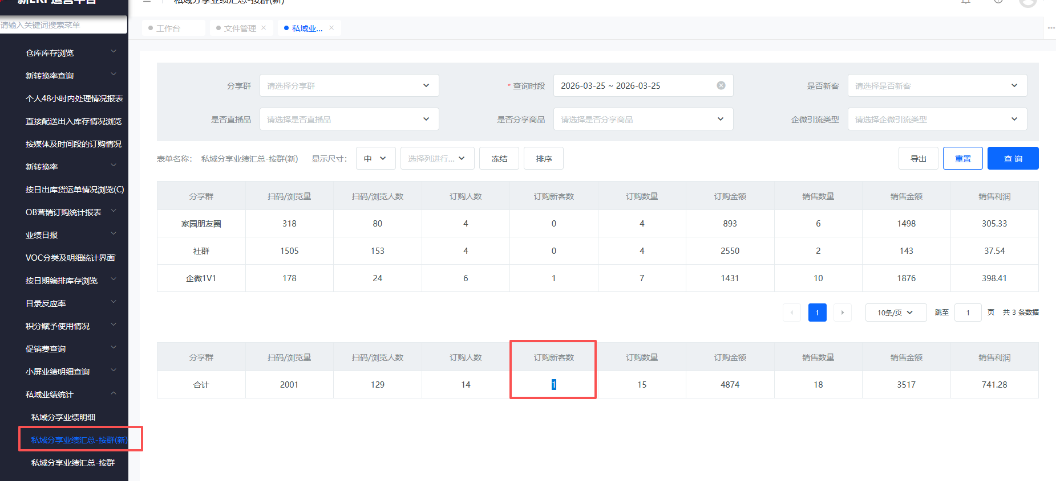
05月23日（星期六）周年庆每日订购与新客数

东方购物 | 日均 订购标 | 当日 订购 | 当日 达成 | 新客数 | 责任人
东方购物 | 3525 | 1753 | 50% | 78 |  |  |  | P1+快团团
电视端及APP | 2639 | 1507 | 57% | 61 | 曹俊 (温佳敏) |  |  | P1-社群推送-数据库营销
数据库营销 | 568 | 205 | 36% | 0 | 赵鹤/王涛 |  |  | 系统
私域 | 319 | 41 | 13% | 17 | 张音祺 |  |  | 立存：快团团+私域推送

备注： 1. 基于金条手续费口径；

新客订购TOP商品

序号 | 商品名称 |  |  |  | 当日 新客数 | 快团团 | 12 |  | 立存给
1 | 今日特卖新西兰原装进口G十HEALPECT鱼油提取物 9瓶 |  |  |  | 7 | 社群推送 | 5 |  | 立存给 | 报表—业务报表线—私域业绩统计—私域分享业绩汇总-按群(新)
2 | 新西兰原装进口G十HEALPECT鱼油提取物 3瓶 |  |  |  | 3 | P1 | 66 |  | 系统
3 | 百媚生 纯棉短袖圆领男女款T恤180G |  |  |  | 3 | 数据库营销 | - |  | 系统
4 | RoseMaryellen（露诗玛丽）高腰宽松男士休闲裤（3条组） |  |  |  | 2
5 | 俞兆林 女士全棉格子休闲外套 |  |  |  | 2
6 | 辅马堂百草止痒保健膏4十2家庭装 |  |  |  | 2
7 | 品七彩云南过桥米线24袋组合 |  |  |  | 2
8 | 寿星翁非遗核桃酥特惠组 |  |  |  | 2

备注： 1. 存量口径；

